Лист1
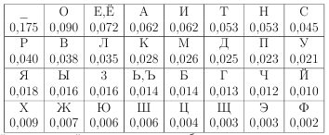
 |  |  |  |  | кол-во
 |  |  |  | ё' и 'ш' в текcте нет | 2
символ | частота | ч | пробел |  | 3
щ | 0.0022522522523 | ж | а |  | 3
г | 0.0033783783784 | ю | о |  | 4
л | 0.0033783783784 | у | е |  | 7
и | 0.0045045045045 | р | и |  | 7
ф | 0.0078828828829 | э | н |  | 8
й | 0.0078828828829 | _ | р |  | 9
к | 0.009009009009 | я | п |  | 10
х | 0.010135135135 | м | с |  | 11
с | 0.011261261261 | т | д |  | 12
а | 0.012387387387 | х | з |  | 12
в | 0.013513513514 | ф | ж |  | 12
о | 0.013513513514 | с | г |  | 12
п | 0.013513513514 | п | ы |  | 13
з | 0.013513513514 | з | б |  | 19
ц | 0.01463963964 | ъ | м |  | 22
ь | 0.021396396396 | н | т |  | 22
ъ | 0.024774774775 | ь | ь |  | 25
б | 0.024774774775 | л | ю |  | 27
т | 0.028153153153 | ы | л |  | 29
я | 0.030405405405 | е | в |  | 37
е | 0.032657657658 | б | к |  | 43
ы | 0.041666666667 | о | у |  | 46
н | 0.048423423423 | ц | я |  | 51
м | 0.051801801802 | й | ч |  | 53
_ | 0.057432432432 | в | ф |  | 57
э | 0.059684684685 | а | й |  | 58
р | 0.064189189189 | и | ц |  | 63
ж | 0.065315315315 | г | х |  | 97
у | 0.070945945946 | к | ш |  | 114
ю | 0.10923423423
ч | 0.12837837838

